時間→周波数
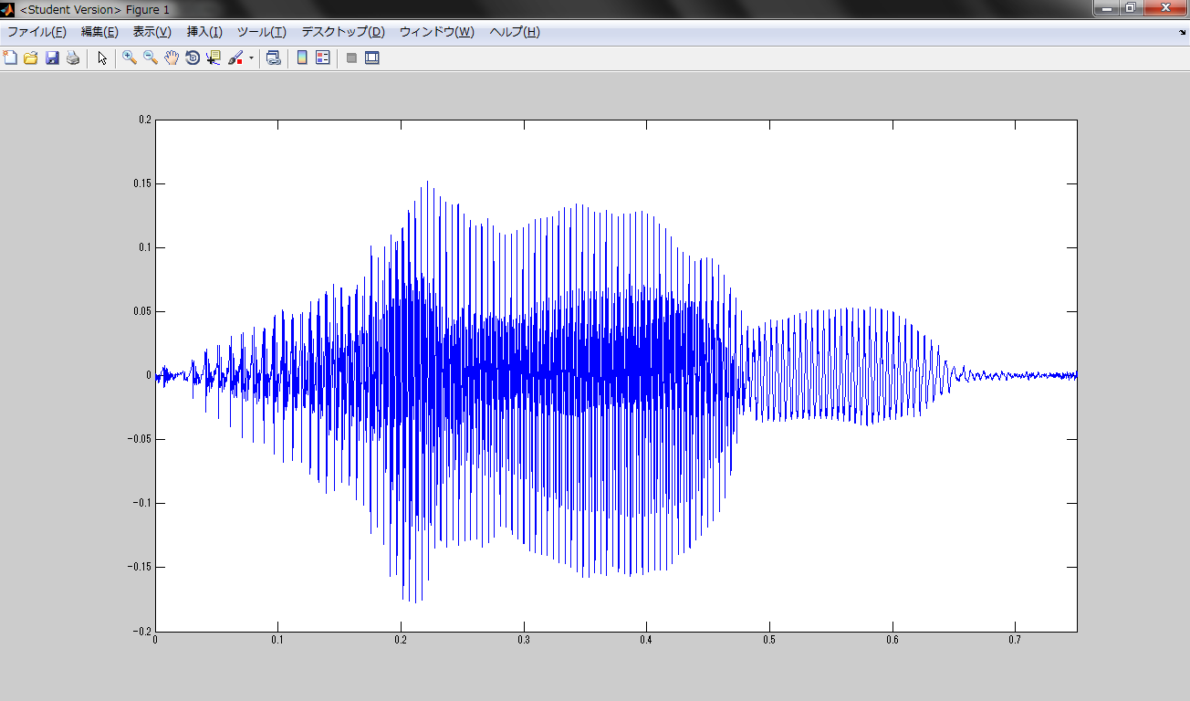
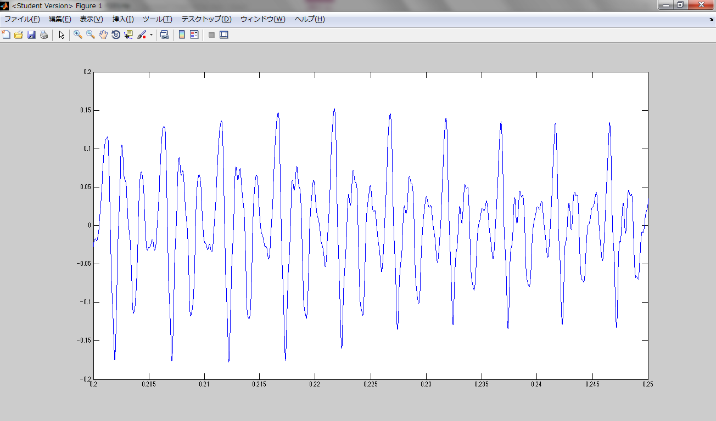
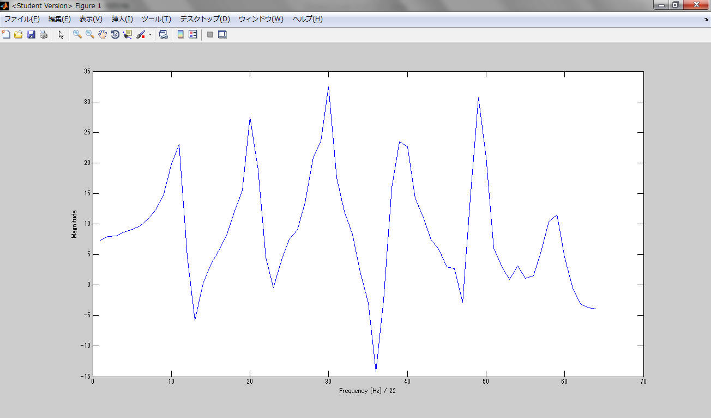
図２
図１の黒破線枠内の拡大

図３
おおよそ図２の範囲内のFFT後の周波数の分布

図１
Low-pass Filter処理済みのAmfortasのAmの部分の波形

FFT between .20 sec and .25 sec (DFT size = 2048 = 2048/44100 sec ~ 0.05 sec)

周波数→時間
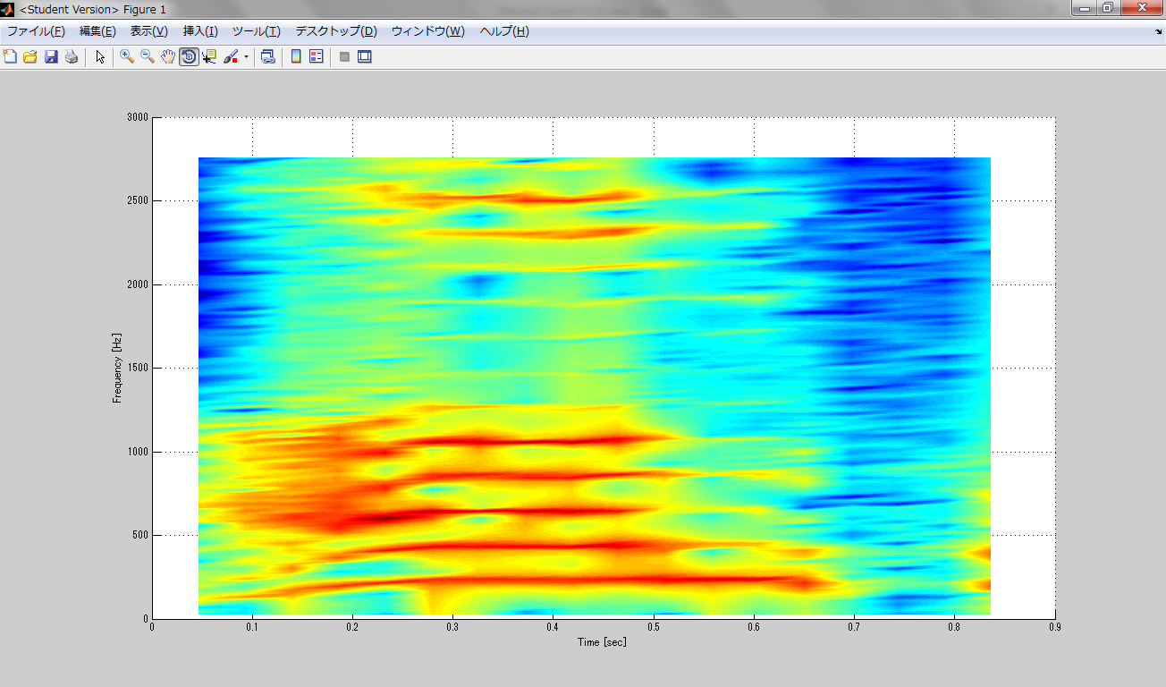
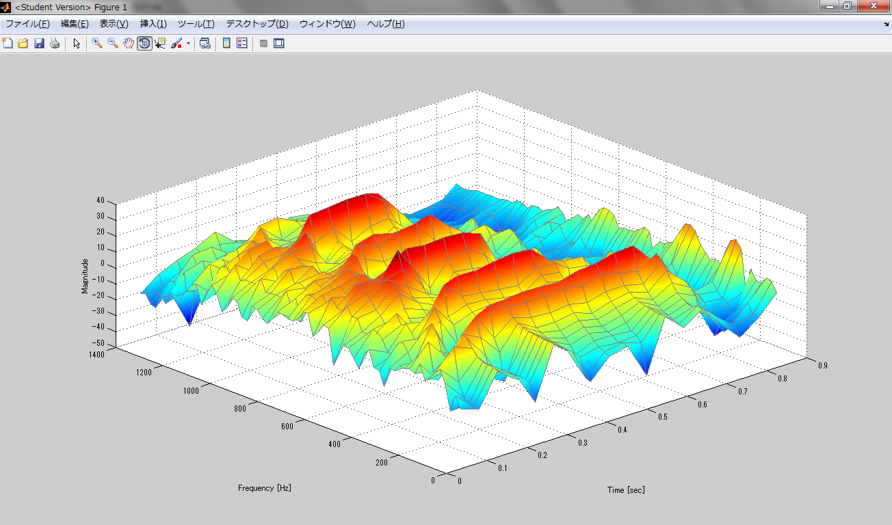
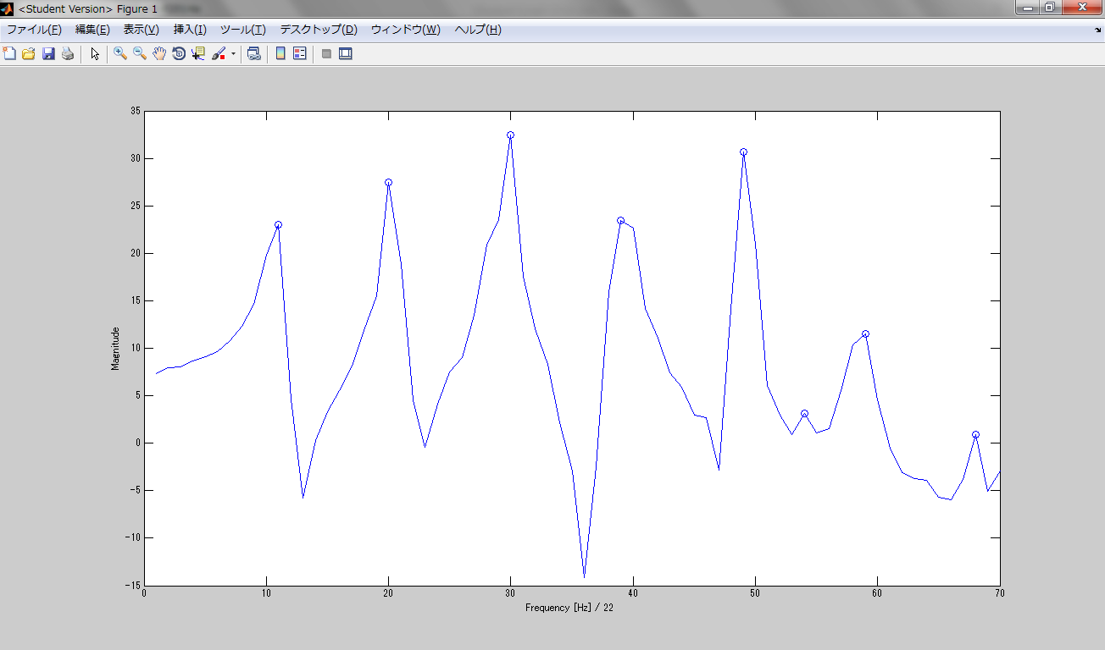
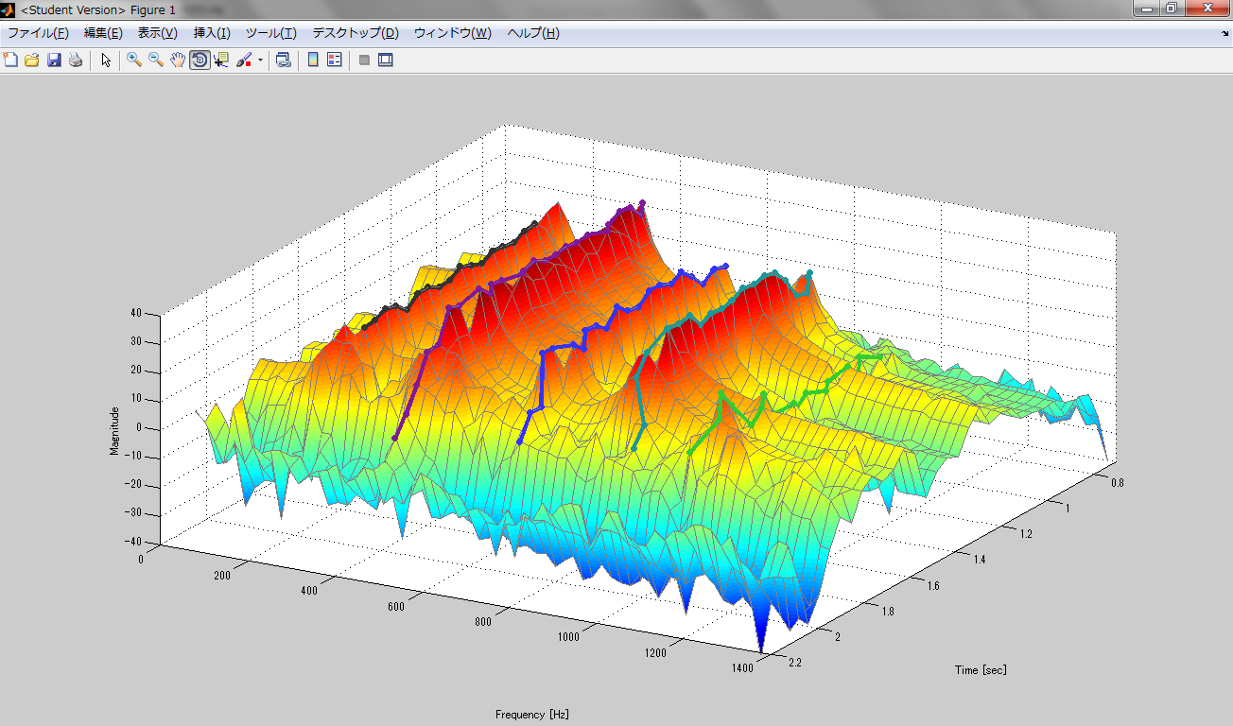
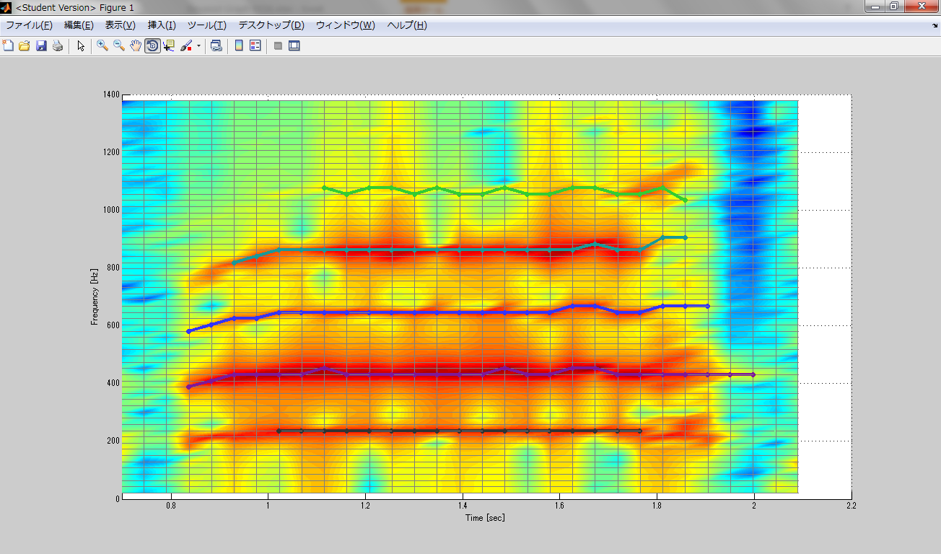
24678
図７
図６でピックアップした（丸部分）を時間推移に沿って繋げていく
図８
図７の2次元表示
元はグラフ中の縦軸（周波数）の目盛り線の数だけ（強弱様々な）周波数成分があったが、そのうち特徴的（ピーク）周波数成分を時間方向につないで、このグラフ中であれば5種の周波数成分で、原音を再構成、復元する
図４
AmfortasのAmの部分のFFT後の周波数の分布（赤＝強い）
※紫色破線枠内がおおよそ図３に相当
図５
図４の黒色破線枠内の3次元表示
図６
各時間範囲（DFT size分）における特徴的（ピーク）周波数成分をピックアップ（グラフ中の丸）
※折れ線グラフは図３と同一

